Note
■ Business Flow

이행보고서 신청/승인

프로젝트 보상휴가 신청/승인
보상휴가 생성 내역 조회
보상휴가 생성

별도보상휴가 신청/승인

 | 사전조건 :
 | 사후조건 :

■ 사용자/권한
 | 인사담당 | C/U/D 권한

■ 특이사항

[가이드라인]
 | ※ Business Flow
 | -. 작성 설계문서에 포함되는 프로그램의 복잡성을 고려하여, 프로그램의 흐름도를 작성하여, 프로그램의 이해도를 높이기 위해 작성을 진행한다.
 | > 프로그램의 Screen이 3개이상일 경우, 프로그램의 사별, 플랜트별등 분기처리되는 Logic 존재 시 작성.
 | -. 본 프로그램의 전후 흐름을 파악하기 위한 비즈니스 사전 조건, 사후 조건 등을 서술형으로 기술하는 것도 가능하다.
 | ※ 사용자/권한
 | -. 사용자(액터)의 권한과 역할 설명한다.
 | ※ 특이사항
 | -. 특이사항 기술한다.

화면디자인
 | ■ UI화면 스케치

 |  | *기본화면
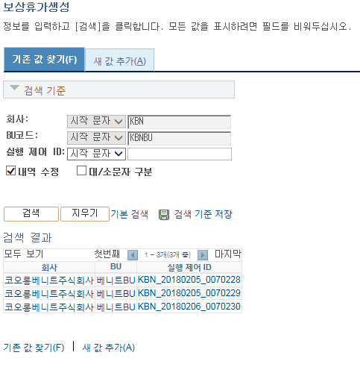

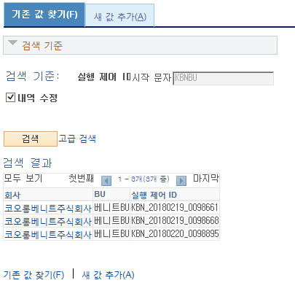

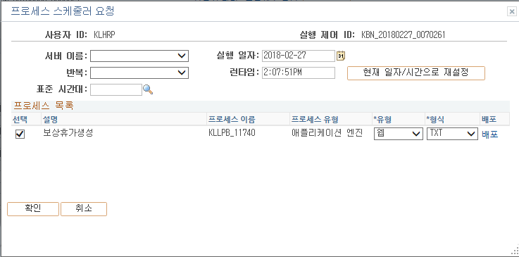

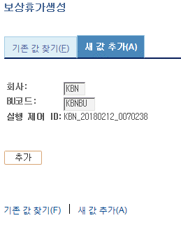
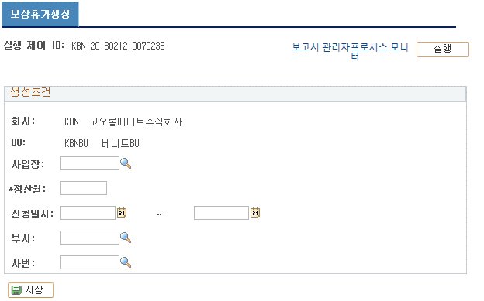

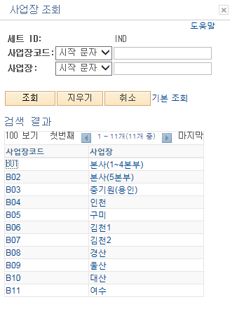
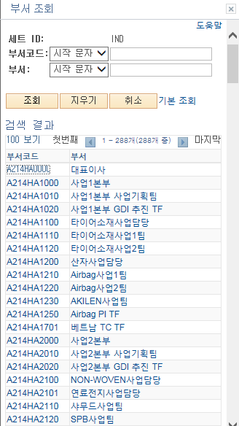

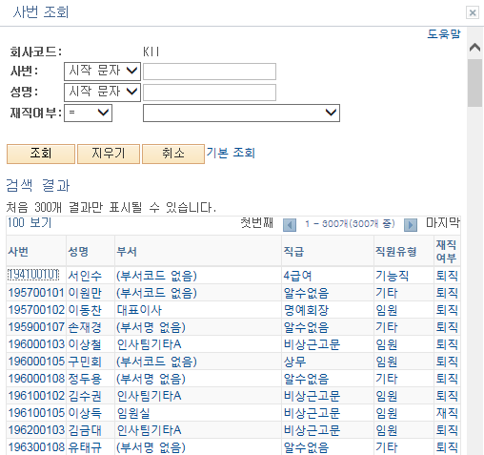

 | ■ 추가설명 (선택)
 |  | 1. 새 값 추가(A)화면에서 추가 버튼을 클릭하면 보상휴가생성 화면으로 이동
 |  | 2. 보상휴가 생성 화면의 실행 대상
 |  | - 신청일자 from~to 사이에 전자결재 제출한 이행보고서, 프로젝트보상휴가, 별도보상휴가 신청 내역 중, 승인이 완료되고, 정산월이 등록되지 않은 내역
 |  | 3. 실행 버튼을 통해 입력한 생성기준에 따라 입력한 정산년월에 보상휴가가 발생됨
 |  | 4. 보상휴가 생성 중, 해당 정산년월에 생성된 기록이 있으면 해당 내역이 업데이트 된다.
 |  | - 단, 해당 내역이 이미 확정이 된 상태이면 발생된 보상휴가 내역은 유지하고, 추가 정산이 필요한 내용(이행보고서, 프로젝트보상휴가, 별도보상휴가)은 정산월이 업데이트 되지 않은 상태로 유지한다.
 |  | - 하나의 정산년월에 동일 사번이 여러건 생성 불가
 |  | 5. 정산휴게시간=이행보고서의 기본휴게시간+이행보고서의 추가 휴게시간으로, 정산휴게시간은 이행보고서에 업데이트 된다.
 |  | 6. 나머지 기능은 Peoplesoft 솔루션 자동 구현

[가이드라인]
 | ▶화면 디자인은 화면의 구조와 내용을 이해할 수 있도록 그리면된다. 모든 방법 가능하다. UI개발툴(XPlatform, ABAP 등)을 이용하여 그리거나, PPT, 워드, 손그림gif도 가능.
 |  | * 단, 손그림의 경우 화면 개발 후 화면덤프로 교체 필요함.
 | ▶화면사이즈를 명확히 해야하는 경우는 디자이너와 상의하여 화면크기를 미리 정의하여 위와 같이 눈금형태의 템플릿을 제공받아 사용한다.
 |  | *[R] readonly, default setting

data
■ Data 매핑 설명
화면 |  | Xplatform(선택) |  | DB |  | calcuration | calcuration | calcuration
Screen Object |  | Dataset | 화면컬럼 ID | 테이블 | 칼럼 | 생성기준저장 | 생성내역저장 | 생성내역수정
보상휴가생성-Master 영역 | 실행제어ID |  |  | KLLCT_REW_CRT | RUN_CNTL_ID | <KLLCT_REW_CRT.RUN_CNTL_ID>
 | 회사 |  |  | KLLCT_REW_CRT | COMPANY | <KLLCT_REW_CRT.COMPANY>
 | BU |  |  | KLLCT_REW_CRT | BUSINESS_UNIT | <KLLCT_REW_CRT.BUSINESS_UNIT>
 | 사업장 |  |  | KLLCT_REW_CRT | ESTABID | <KLLCT_REW_CRT.ESTABID>
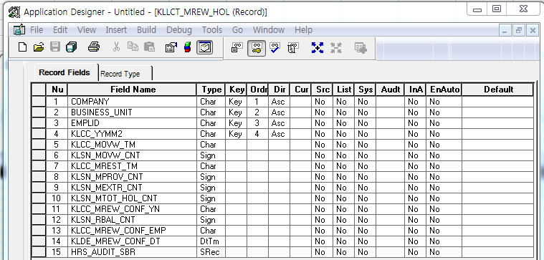
 | 정산년월 |  |  | KLLCT_REW_CRT | KLCC_YYMM2 | <KLLCT_REW_CRT.KLCC_YYMM2>
 | 신청일자(From) |  |  | KLLCT_REW_CRT | KLDE_APPL_FR | <KLLCT_REW_CRT.KLDE_APPL_FR>
 | 신청일자(To) |  |  | KLLCT_REW_CRT | KLDE_APPL_TO | <KLLCT_REW_CRT.KLDE_APPL_TO>
 | 부서 |  |  | KLLCT_REW_CRT | DEPTID | <KLLCT_REW_CRT.DEPTID>
 | 사번 |  |  | KLLCT_REW_CRT | EMPLID | <KLLCT_REW_CRT.EMPLID>

 |  |  |  | KLLCT_MREW_HOL | COMPANY |  | <KLLCT_MREW_HOL.COMPANY> | <KLLCT_MREW_HOL.COMPANY>
 |  |  |  | KLLCT_MREW_HOL | BUSINESS_UNIT |  | <KLLCT_MREW_HOL.BUSINESS_UNIT> | <KLLCT_MREW_HOL.BUSINESS_UNIT>
 |  |  |  | KLLCT_MREW_HOL | EMPLID |  | <KLLCT_MREW_HOL.EMPLID> | <KLLCT_MREW_HOL.EMPLID>
 |  |  |  | KLLCT_MREW_HOL | KLCC_YYMM2 |  | <KLLCT_MREW_HOL.KLCC_YYMM2> | <KLLCT_MREW_HOL.KLCC_YYMM2>
 |  |  |  | KLLCT_MREW_HOL | KLCC_MOVW_TM |  | <KLLCT_MREW_HOL.KLCC_MOVW_TM> | <KLLCT_MREW_HOL.KLCC_MOVW_TM>
 |  |  |  | KLLCT_MREW_HOL | KLSN_MOVW_CNT |  | <KLLCT_MREW_HOL.KLSN_MOVW_CNT> | <KLLCT_MREW_HOL.KLSN_MOVW_CNT>
 |  |  |  | KLLCT_MREW_HOL | KLCC_MREST_TM |  | <KLLCT_MREW_HOL.KLCC_MREST_TM> | <KLLCT_MREW_HOL.KLCC_MREST_TM>
 |  |  |  | KLLCT_MREW_HOL | KLSN_MPROV_CNT |  | <KLLCT_MREW_HOL.KLSN_MPROV_CNT> | <KLLCT_MREW_HOL.KLSN_MPROV_CNT>
 |  |  |  | KLLCT_MREW_HOL | KLSN_MEXTR_CNT |  | <KLLCT_MREW_HOL.KLSN_MEXTR_CNT> | <KLLCT_MREW_HOL.KLSN_MEXTR_CNT>
 |  |  |  | KLLCT_MREW_HOL | KLSN_MTOT_HOL_CNT |  | <KLLCT_MREW_HOL.KLSN_MTOT_HOL_CNT> | <KLLCT_MREW_HOL.KLSN_MTOT_HOL_CNT>
 |  |  |  | KLLCT_MREW_HOL | KLCC_MREV_CONF_YN |  | <KLLCT_MREW_HOL.KLCC_MREV_CONF_YN> | <KLLCT_MREW_HOL.KLCC_MREV_CONF_YN>
 |  |  |  | KLLCT_MREW_HOL | KLSN_RBAL_CNT |  | <KLLCT_MREW_HOL.KLSN_RBAL_CNT> | <KLLCT_MREW_HOL.KLSN_RBAL_CNT>
 |  |  |  | KLLCT_MREW_HOL | KLCC_MREW_CONF_EMP |  | <KLLCT_MREW_HOL.KLCC_MREW_CONF_EMP> | <KLLCT_MREW_HOL.KLCC_MREW_CONF_EMP>
 |  |  |  | KLLCT_MREW_HOL | KLDE_MREW_CONF_DT |  | <KLLCT_MREW_HOL.KLDE_MREW_CONF_DT> | <KLLCT_MREW_HOL.KLDE_MREW_CONF_DT>

■ Query(선택)
Query ID |  | Query

[가이드라인]
▶Screen Object를 DB의 물리명 또는 논리명으로 매핑한다.
▶calcuration은 DB나 화면에 없는 필드를 계산하여 나타낼때 계산내용을 설명한다.
▶calcuration 설명시 화면필드와 DB칼럼이 동일한 경우 화면 필드는 ( ), DB칼럼은 <>으로 표시한다.
 | - <테이블명.칼럼명> 혹은 테이블명을 생략해도 설명이 가능한 경우 <칼럼명>, 여러 개 나열의 경우 <칼럼1, 칼럼2~~>
 | - <CUSTOMER.CARD_NO>

▶쿼리를 직접 제공하는 경우 표안에 Query ID를 적시하고, 하단 Query표에 쿼리를 제공한다.
 | - 쿼리나 프로시져는 별도 sheet로 추가해서 제공할 수 있다.
 | - 쿼리나 프로시져를 설계자가 제공하더라도, 처리로직에 대한 설명은 문서로 파악가능하도록 설명되어야 한다. logic sheet에 설명

ERD
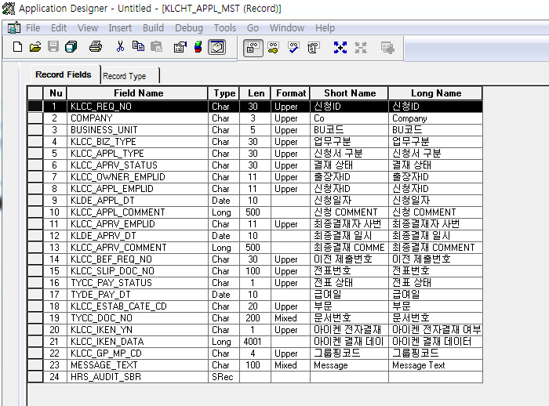
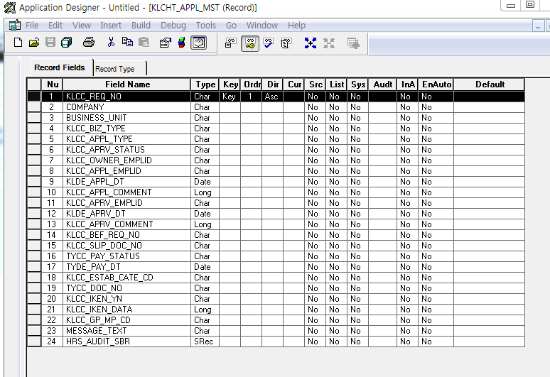
■ ERD (혹은 테이블 설명)

*보상휴가생성조건 Record
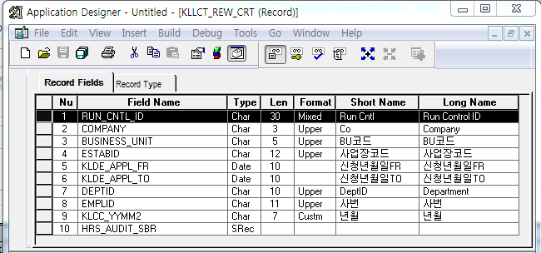
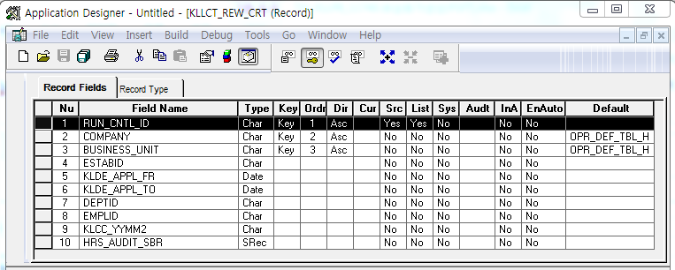

* 월별 보상휴가 내역 Record
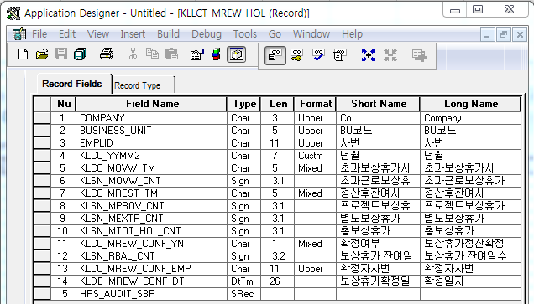

* 별도보상휴가신청 Master Record
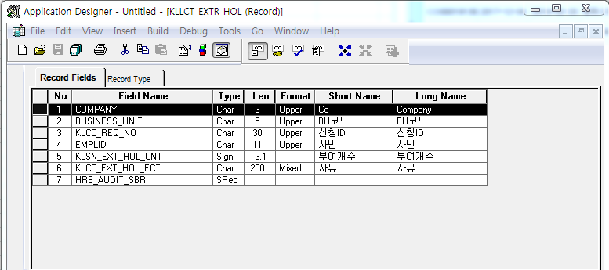
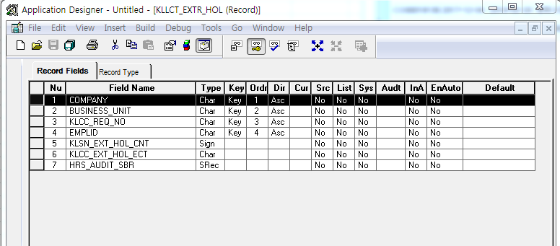

* 신청서 Record

Event 작성가이드
◈ 화면Control
 | ■ UI화면 요소 설명
 | Screen 영역 | Screen Object | 속성 | Default(초기화) | Default(초기화) | Default(초기화) | 필수 | 필수 | 필수 | Validation | Validation | Validation | Event
 |  |  |  | 본사 권한 | 매장 권한 | LoV | Master 조회 | Master 저장 | 상세조회 | Master 조회 | Master 저장 | 상세조회
1
 | Master 버튼 | 조회 | 버튼 | 활성 | 활성 |  |  |  |  |  |  |  | 클릭시 > [Master 조회logic]
 |  | 저장 | 버튼 | 활성 | 비활성 |  |  |  |  |  |  |  | 클릭시 > [Master 저장logic]
2
 | 상세 버튼 | 상세 조회 | 버튼 | 활성 | 비활성 |  |  |  |  |  |  |  | 클릭시 > [상세조회logic]

◈ logic
 | ■ 로직 설명
 | Logic명 | 처리방법 | 변경일 | 내용 |  |  |  | 메시지
 | Master 조회logic | 서버(CSI) |  | input : 재고DO
3
 |  |  |  | process : 재고DO 검색조건을 확인한다 검색 조건이 없으면 검색 조건을 넣으라는 메시지를 보내준다. 검색 조건이 있으면 검색 조건으로 재고 목록을 조회한다. data참조> [Master 조회] |  |  |  | [MSG(E)] MSG001 : 검색조건을 입력하세요.
 |  |  |  | exception :
 |  |  |  | output : List<재고DO>
 | Master 저장logic |  |  | input : 재고DO
 |  |  |  | process :
 |  |  |  | exception :
 |  |  |  | output : List<재고DO>
 | 상세조회logic | 서버 |  | input : 재고DO |  |  |  | [MSG(E)] MSG002 : ~~는 필수 입력입니다.
 |  |  |  | process :~~~~~~~~~~~~~~ data참조> [상세 조회 ]
 |  |  |  | exception :
 |  |  |  | output : List<재고DO>

◈ data
 | ■ Data 매핑 설명
 | 화면 |  | Xplatform |  | DB |  | calcuration
 | Screen Object |  | Dataset | 화면컬럼 ID | 테이블 | 칼럼 | Master 조회 | 상세조회
 | Master영역 | 부서코드 | dsCond | brndCd | ABCD | dept_cd
 |  | 부서명
 |  | 매장SEQ | dsCond | shopSeq | ABCD | shop_seq
 |  | 매장명
 |  | 매출액 From |  |  |  |  | [실판매가] 합계
 |  | 매출액 To | dsCond | mobileNo | ABCD | mobile_no
 | Grid영역 | Check
 |  | Status
 |  | 등록매장 | dsInfoList | regShopNo | ABCD | REG_SHOP_NO
 |  | 판매매장 | dsInfoList | saleShopNo | ABCD | SALE_SHOP_NO
 |  | 카드번호 | dsInfoList | cardNo | ABCD | CARD_NO
 |  | 고객번호 | dsInfoList | custNo | CUSTOMER | CUST_NO
 |  | 성명 | dsInfoList | custNo | CUSTOMER | CUST_NM

 | [가이드라인]
 | 1 : 화면Control의 Screen Object 중 event가 있다면(버튼/팝업) "필수", "Validation" 항목을 추가하고 내용을 작성한다.
 | 2: 화면Control의 Event 에서 [logic]을 작성하면 logic 탭에서 상세 내용을 기술한다.
 | 3: logic의 내용에서 [data참조]를 작성하면 data 탭에서 상세 내용을 기술한다.

화면디자인 원본
작업
작업
출근시간변경여부

No | 사번 | 성명 | 출근시간 | 정규근무 |  |  |  | 초과근무 |  |  |  | 작업명 | 결재상태 | 신청자
 |  |  | 변경여부 | 시작일자 | 시작시간 | 종료일자 | 종료시간 | 시작일자 | 시작시간 | 종료일자 | 종료시간
1 | 201400358 | 최윤석 | Y | 2017-09-15 | 10:00:00 | 2017-09-15 | 19:00:00 | 2017-09-15 | 19:00:00 | 2017-09-15 | 23:00:00 | 테스트 | 결재완료 | 최윤석

